Накладная-№3
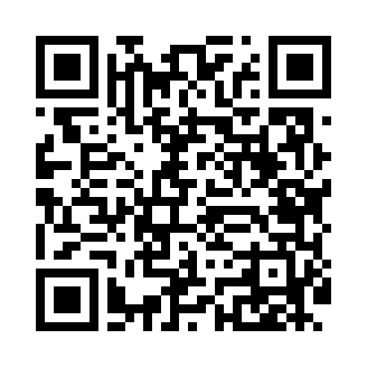
Номер товарно-транспортной накладной: |  |  | Торговый представитель: Kamol aka
Поставщик: Toshkent falcon fly 2 |  |  | Телефон торгового представителя: +998979626299
Дата отгрузки: 08.11.2025 |  |  | Контрагент: Dona zakass
Дата консигнации: |  |  | Адрес:
Доставщик: |  |  | Телефон:
Телефон доставщика:
Время заказа: 08.11.2025 11:25:00
№ | Штрих-код | Название товаров (работ,услуг) | Количество | Количество в кейсе | Цена | Сумма
 |  |  | 28 |  |  | 229.6
1 | 6916050480577 | Қоғоз сочиқ учун қути XP-5-7 | 28 | 28 шт. | 8.20 | 229.60
Итого: 229.6$|->UZS: 2,870,000.00

